plan1
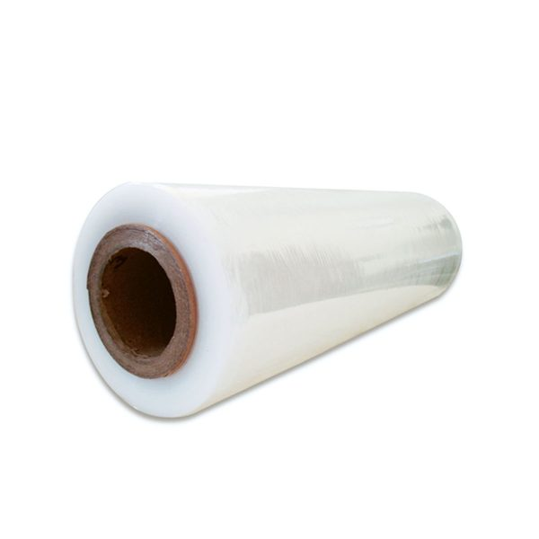
Produto | Cor | R$ | Quant. Kg | Total Pedido | EMPRESA | Endereço de entrega | CONTATO | EMAIL | TELEFONE | CNPJ | OBSERVAÇÔES
Filme stretch com tubete 500x0,025 micras | Transparente | R$13.75 |  | R$ 0.00
Obs. Bobina peso líquido aproximado 3 kg |  | 15% IPI incluso |  |  | Prazo de pagamento 35 dias
 |  | ICMS 18% incluso
Obs. Tubete de 0,500 kg não é cobrado, somente é |  |  |  |  | Entrega 2 dias uteis (após emissão da NF)
cobrado os 3 kg do filme |  | Obs. IPI será
 |  | destacado na NF. |  |  | Faturamento mínimo 60 kg

 |  |  |  |  | Frete CIF - SP e Grande SP

